Sheet1
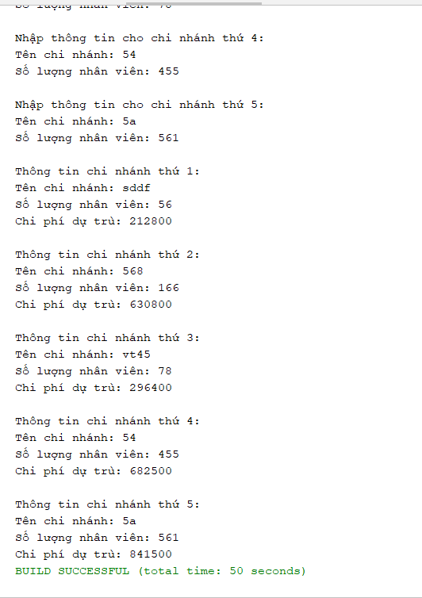
STT | Số Lượng Muốn Nhập | Tên Công Ty | Số Nhân Viên | Kết Quả Kiểm Tra | Ảnh
1. Nhập tên chi nhánh có cả số lẫn kí tự | 5 | Thuy Vy | 51 | Sucess | 1
 |  | Thuy Vy | 899 | Sucess
 |  | Thuy Vy | 856 | Sucess
 |  | Thuy Vy | 456 | Sucess
 |  | 5a | 895 | Sucess
2. Nhập số lượng nhân viên của cty thứ 2 là kí tự | 5 | ẻ | 345 | Sucess
 |  | hihi345 | ả | FALSE
3. Nhập sai số lượng nhân viên ở công ty 3 và nhập lại | 3 | hehe | 51 | Sucess
 |  | sdta | 99 | Sucess
 |  | helu | 582 | Sucess
 |  | fe | 89 | Sucess
 |  | abcd | 77 | Sucess
4. Nhập 1 kí tự đặc biệt ở chi nhánh 2 | 5 | data | 59 | Sucess
 |  | hi@ | 578 | Sucess
 |  | quanli | 445 | Sucess
 |  | ate | 590 | Sucess
 |  | 123 | 989 | Sucess
5.nhập số âm(nhập lại) | 5 | Thuy Vy | 51 | Sucess
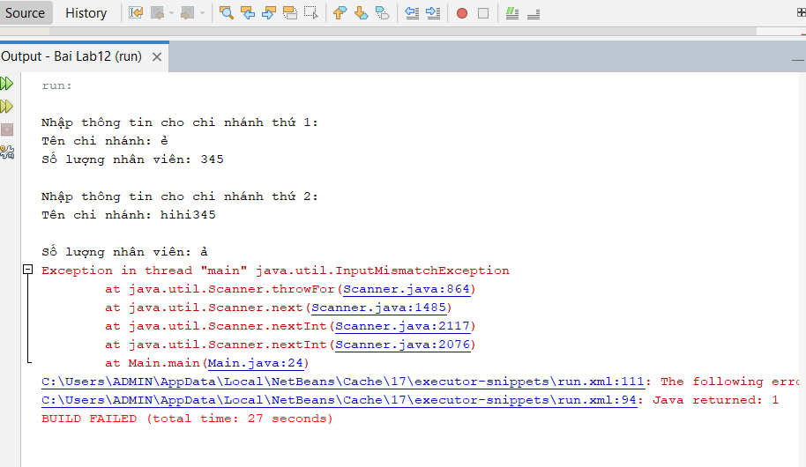
 |  | Thuy Vy | 899 | Sucess | 2
 |  | Thuy Vy | 856 | Sucess
 |  | Thuy Vy | 456 | Sucess
 |  | 258 | 895 | Sucess
6. nhập quá số lượng nhân viên | 5 | Thuy Vy | 51 | Sucess
 |  | Thuy Vy | 899 | Sucess
 |  | Thuy Vy | 856 | Sucess
 |  | Thuy Vy | 456 | Sucess
 |  | 258 | 1456 | Success (nhập lại)
7. Bỏ trôngs số lượng nhân viên | 5 | Thuy Vy | 51
 |  | Thuy Vy | 899
 |  | Thuy Vy | 856
 |  | Thuy Vy | 456
 |  | 258 | 1456

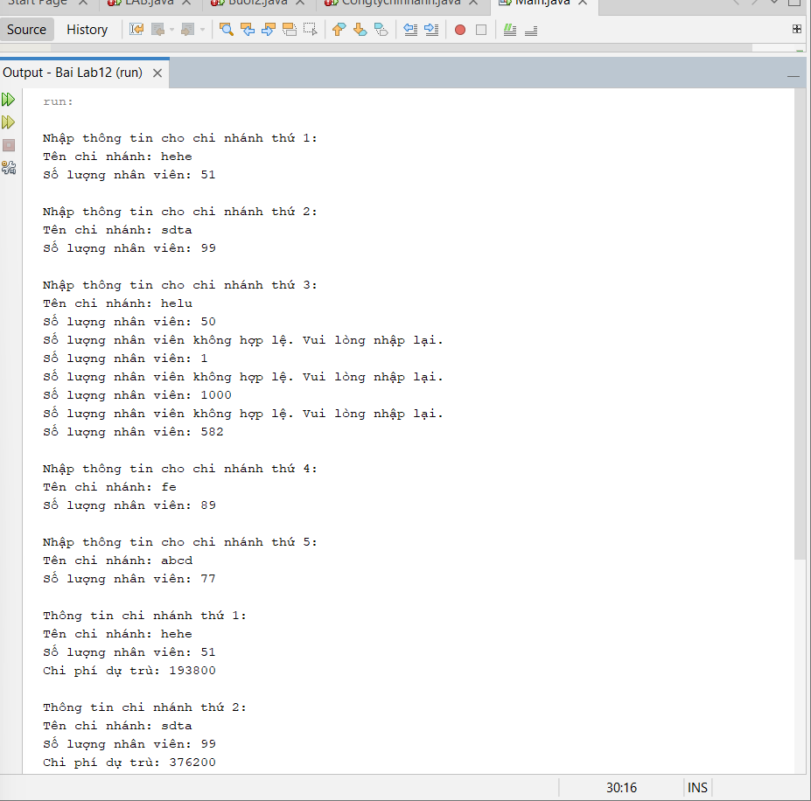
 |  |  |  |  | 3

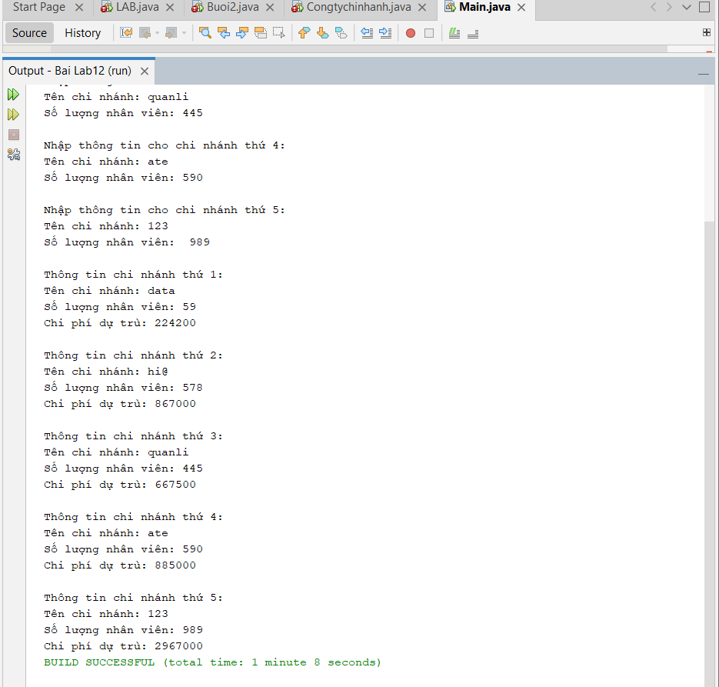
 |  |  |  |  | 4

